1-3
Урок 1
Термины |  |  |  |  |  |  |  |  |  |  |  | Семинар
 |  | Что такое бит и как он хранит информацию 2^32 = максимальное целое число в 32 битной системе | 0:10:00 |  |  | 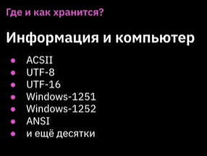 Таблица кодировок | 0:26:00 |  |  | 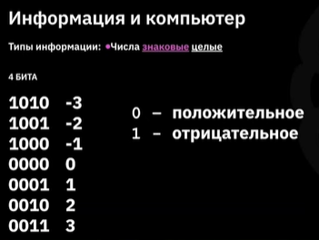 Положительные и отрицательные числа | 0:39:00 |  |  | 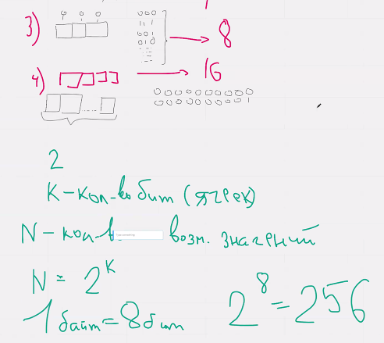 |  | 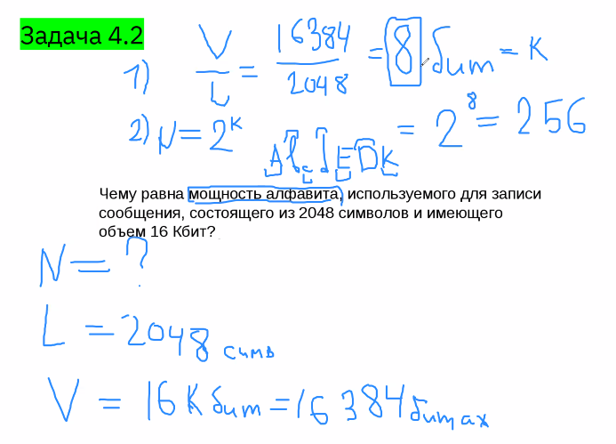
 |  | Алфавит - как хранятся буквы и цифры на компьютере Задача 1 привет, как дела | 0:16:00 |  |  | 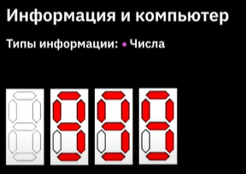 Числовая информация. Компьютер берет дополнительную память для больших чисел. | 0:27:00 |  |  | 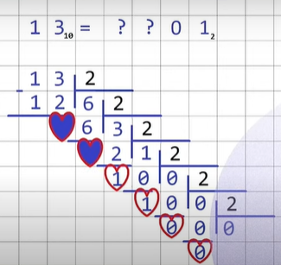 Переводим из десятичной в двоичную систему |  |  |  | 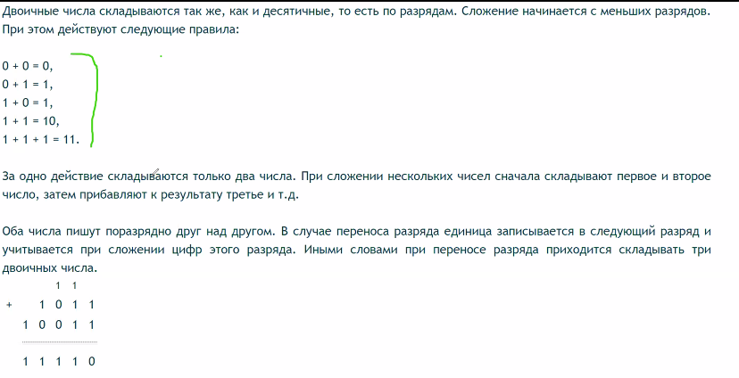
 |  | 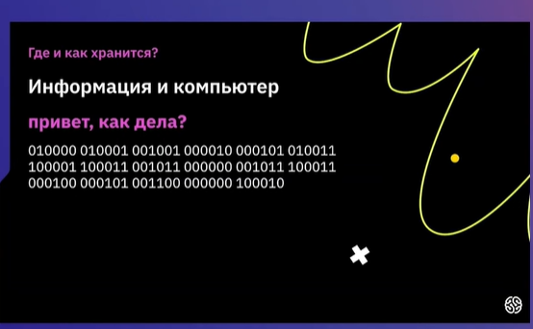 | 0:25:00 |  |  | 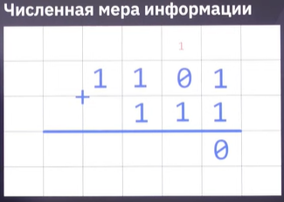 Складываем в двоичной системе | 0:31:00 |  |  | 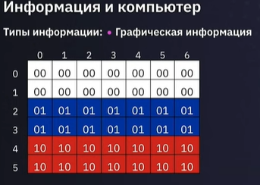 Хранение цветов в битах RGB 1 пиксель = 3 байта = 24 бита. (цвета) R = 2^8 = 256 оттенков | 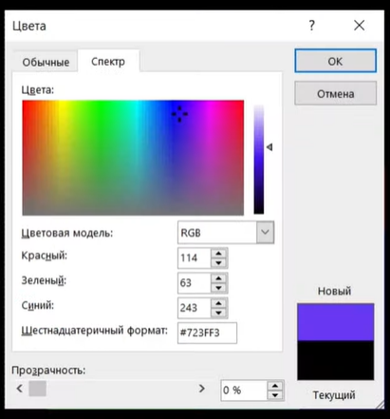 0:46:00 |  | Логарифм - это степень (в которую необходимо возвести основание, чтобы получить показатель) | 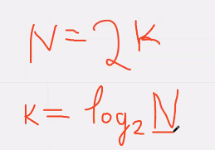 | 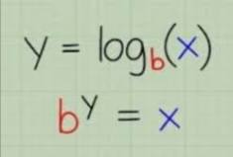 1:41:00
 |  | 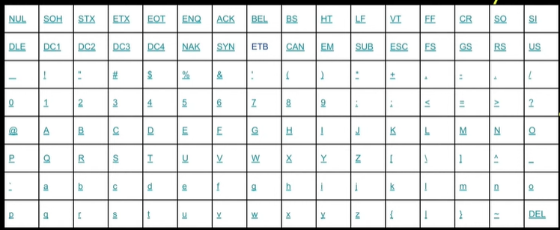 ASCII | 0:26:00 |  |  | 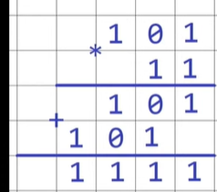 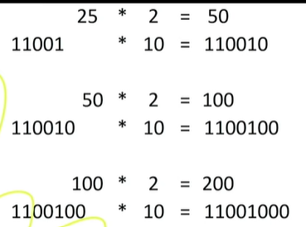 Умножаем в двоичной системе Смещение бит вправо- операция умножения Смещение бит влево - операция деления | 0:39:00 |  |  | 16 ричная система | 0:48:00 |  |  | 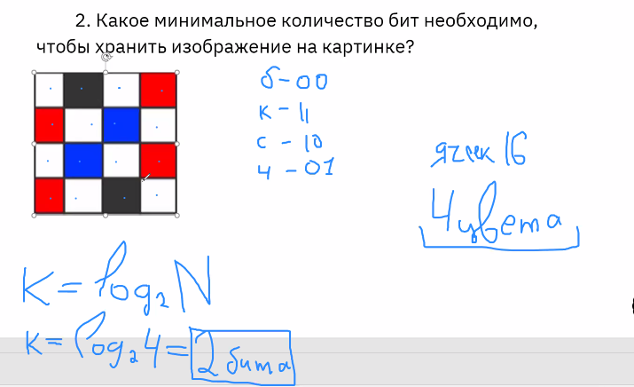

Урок 2
Термины
 |  | Из чего должна состоять лекция по математике | 0:01:00
Логика |  | Что такое логика | 0:02:00 | Задачи |  |  |  | Булева алгебра
 |  | Высказывание — это повествовательное предложение, о котором можно сказать, что оно либо истинно, либо ложно. Илон Маск самый богатый человек в мире. | 0:04:00 | 1 |  | 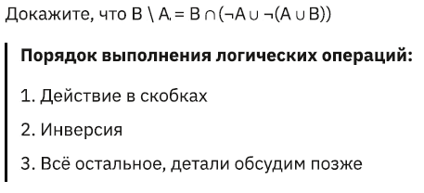 |  |  |  | 1 Простые высказывания нельзя разбить на более мелкие. 2 Сложные получаются из простых при помощи так называемых логических связок или операций. Операции: НЕ, И, ИЛИ, ИСКЛЮЧАЮЩЕЕ ИЛИ, ЕСЛИ-ТО, ТИТТК (тогда и только тогда, когда) | 0:36:00
Множества |  | Множество — совокупность каких-либо (вообще говоря любых) объектов (элементов этого множества). Два множества равны, если все элементы 1 множества содержатся у 2 множества и наоборот | 0:07:00 |  |  | 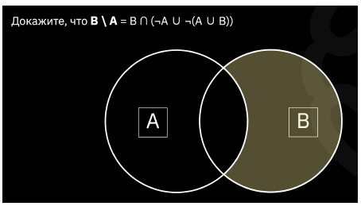 |  |  | 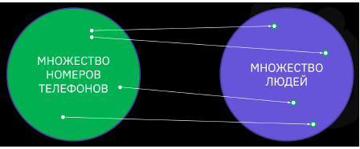 | Функция — это зависимость между множествами; правило, по которому элементы одного множества переходят в элементы другого множества. Например, если мы хотим узнать, какому человеку принадлежит номер телефона, мы можем использовать функцию. | 0:38:00
 |  | Подмножество — это кластер внутри множества, все элементы которого принадлежат «большому» множеству, но, в то же время, отличаются какой-то своей спецификой. |  |  |  |  |  |  |  | Логическое умножение — «И» (конъюнкция). Определение конъюнкции: высказывание истинно, когда оба значения истинны. Логическое сложение - «ИЛИ» (дизъюнкция). Определение дизъюнкции: высказывание ложно, если оба значения ложны. | 0:52:00
 |  |  | 0:14:00 |  |  | 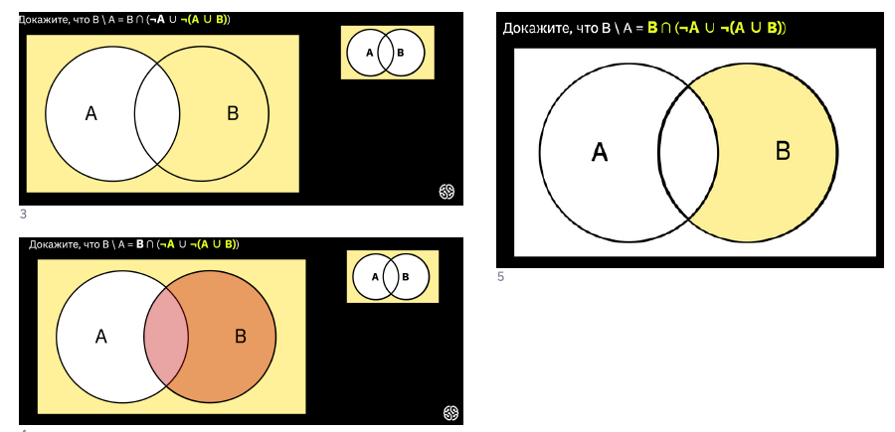 |  |  |  | Исключающее «ИЛИ» (разделительная дизъюнкция). высказывание, состоящее из двух высказываний, разделенных связкой «либо». Если оба высказывания из связки разделительной дизъюнкции ложны, мы определяем его как ложь. | 0:53:00
 |  |  | 0:15:00 |  | 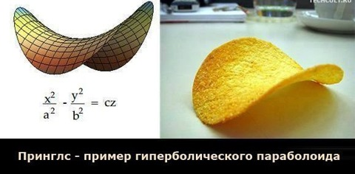 | Чтобы определить какое-либо простое множество в виде математической функции, нужно построить нормалии от декартовой системы координат (ось x, ось y). Для сложных множеств требуется более сложные расчеты (см пример с гиперболическим параболоидом) | 0:35:00 |  |  | 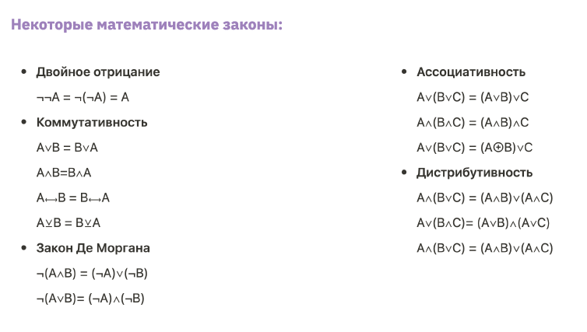 Булева логика
 | 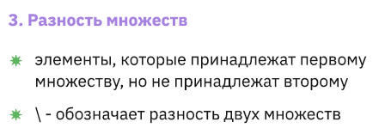 | 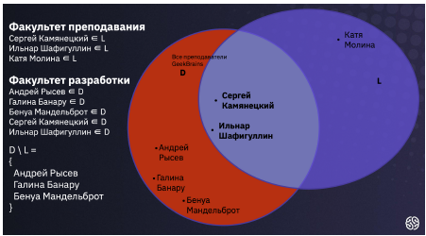 | 0:16:00
 |  |  | 0:16:00
 | Универсальное множество — множество, которое включает в себя абсолютно все другие подмножества.
 | Отрицание или инверсия множеств — добавление частицы НЕ — ведёт к тому, что, если исходное выражение истинно, после операции отрицания оно становится ложным. |  | 0:22:00
 | Импликация (Implication) — сложное логическое выражение, которое истинно во всех случаях, кроме как если из истинности следует ложь.

Законы де Моргана | не (a и b) = (не a) или (не b) не (a или b) = (не a) и (не b)

Урок 3
Лекция |  |  |  | Семинар
Степени и как их можно применить в программировании. (Сокращение операций требуемых для выведения результата числа в n-ой степени) |  | Сокращение количества процессов для ускорения работы кода Большое количество операций умножения Поэтому надо оптимизировать процессы и пользоваться степенями | 0:11:00 | Умножение и сложение степеней |  | Сложение: a^n*a^m = a^(n+m) Умножение: (a^m)^n = a^(n*m) | 0:12:04
Поиск n-го элемента в треугольных числах | Задачка на практике: найти оптимальное количество ресурсов, необхидмое для поддержания работы сервера | Решение задачи с треугольными числами: 1 Чтобы найти значение n-ого элемента, необходимо сложить все предыдущие индексы данного n-ого элемента 2 Для сложения индексов мы используем (1+ n) + (2 + n-1)+(3+ n-2) + … + (n/2 + n/2 + 1) 3 Всего таких операций сложения будет n/2 4 Ответ n ( n+1)/ 2 | 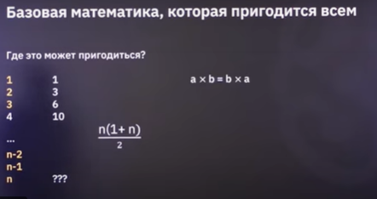 0:22:00 | Натульные числа Целые числа Вещественные числа (рациональные числа) Иррациональные числа Комплексные числа |  | 1,2,3,4 -1,0,1,2 -0.5, 0, 0,5 Корень из 2, Корень из 5, число Пи 4+2i
Нарисовка графика-спирали | Задачка на практике: в случае, если происходит сбой на сервере, а пользователи пытаются к нему подключиться, то система может разрешать очередные попытки подключения в разные промежутки времени (которые увелчиваются в зависимости от количества попыток пользователя). Это необходимо, что снизить напряжение на сервер | Практическую задачу хорошо отображает последовательность Фибоначче a1 = 1, a2 = 1, a3 = 2, a4 = 3, a5 = 5 … где каждый последующий элемент - это сумма двух предыдущих | 0:28:00 | Сравнение дробей |  | 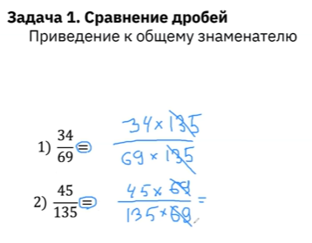 | 1:00:00
Теория вероятности |  | Событие – всякий факт, который может произойти в результате некоторого испытания (опыта). 1 Какова вероятность того, что выпадет грань с 1? → 1/6 2.Как высчитать вероятность того, что выпадет грань с четным числом? 1/6 + 1/6 + 1/6 = 3/6 = 1/2 = 50% Вероятностью называется отношение числа благоприятствующих исходов опыта к общему числу. | 0:30:00 | Теория вероятности | Обязательные условия применения: Исходы опытов должны быть несовместными Исходы опытов должны быть равновероятными | P(a) = m/n P(A) - вероятность события A m - число благопричтных исходов M n - общее число исходов W Важно: вероятность всегда равно от 0 до 1. Не больше, не меньше | 1:06:00
Операции с вероятностями событий |  | Не всегда события можно перемножить. Какова вероятность, что при перемешивании 3 случайно стоящих чисел они встанут по возрастанию? 4 8 6 1 Как только мы определили вероятнсть выпадения цифры 4 (это 1/3), она встала на свое место 2 Далее определяется вероятность выпадания 6 (это 1/2) Ответ 1/3 * 1/2 = 1/6 | 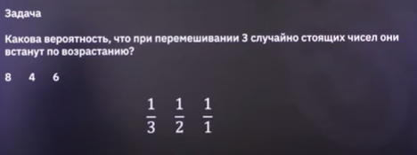 0:33:00 | Практический пример решения задачи (а также пример оформления) |  | Какова вероятность выпадания 6 на шестигранном кубике? W = { Выпад 1, Выпад 2, Выпад 3, Выпад 4, Выпад 5, Выпад 6} |W| = 6 M = {Выпад 6} |M| = 1 P(M) = 1/6
Задача про яблоки и двух игроков | У преподавателя решение 2021%29 = 20 то есть первому игроку нужно взять 20 конфет на первом ходу | Задачка с яблоками и двумя игроками Для того, чтобы первый игрок всегда выиграл 1 нужно убрать все 28 яблоки с каждой стороны до 29 и больше (не не более 2 * 28). 2021/28 = 72 2021 - 2016 = 5 2 Добавляем 28 к оставшимся яблокам 28+5 = 33 3 Убираем 29 яблок, чтобы в конце осталось 29 яблок 33 - 29 = 4 Ответ Нужно первому игроку взять первым ходом 4 яблока | 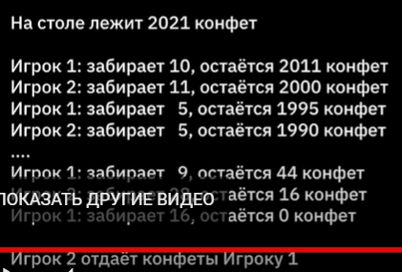 0:42:27 | Совместные и несовместные события |  | События называются несовместными, если появление одного из них исключает появление других. То есть может произойти только одно определенное событие, либо другое. Пример: компьютер загадал случаное число от 0 до 9. Игров угадывает число, которое загадал компьютер. Вероятность успешного угадывания является невместным событием с загаданным числом | 1:37:00
 |  |  |  | Зависимые и независимые события |  | Два случаных события А и Б являются независимыми, если наступление одного из них не изменяет вероятность другого. В противном случае события А и Б называются зависмыми
 |  |  |  | Сумма событий |  | Суммой (или объединением) событий называется событие, состоящее в наступлении хотя бы одного из этих событий. Пример: нужно найти вероятность выпадания четных результатов на 6 гранном кубике. P(A+B) = P(A) + P(B) | 1:45:00
 |  |  |  | Произведение событий |  | Проивзедением нескольких событий называется событие, состоящее в совместном появлении всех этих событий P(A*B) = P(A) *P( B)

